상품제안서
지니큐 접이식 무선 저주파온열 목 마사지기 | 상품코드: S21274

 |  |  |  |  |  |  | 02-713-8555 | www.synergygift.co.kr
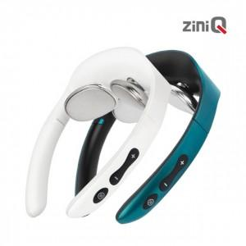

【상세/제작정보】 | 전용 파우치 포함

【인쇄/포장옵션】 | 레이저 / 포장지포장

【공급단가】 | 수량 | 30~ | 100~ | 300~ | 500~ | 1,000~
*VAT별도 | 단가 | 24,220원 | 22,920원 | 21,800원 | 21,240원 | 20,870원

【상품 URL】 | https://www.synergygift.co.kr:443/src/goods_detail.php?gdno=21274

